でんさい導入のお知らせ
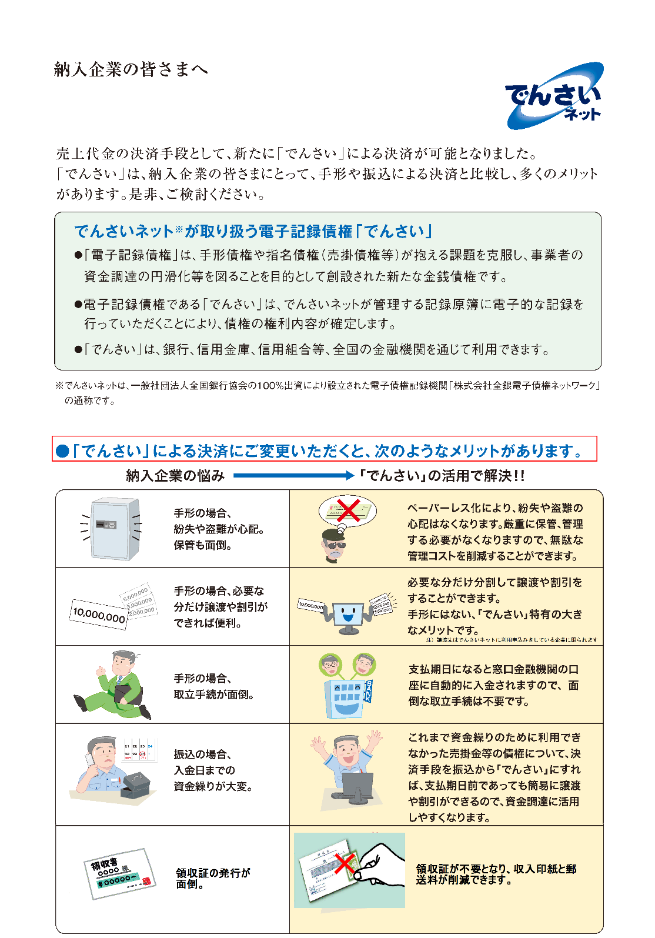
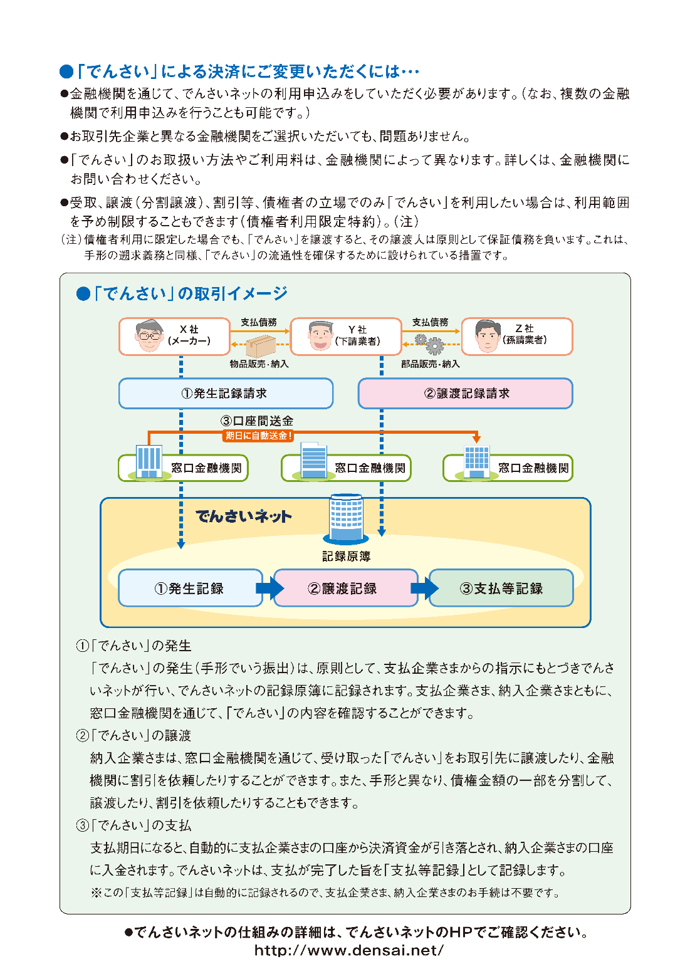
2017年12月吉日

お取引先各位
成幸利根株式会社

「でんさい」によるお支払い導入のお知らせ

拝啓 貴社益々ご清栄のこととお慶び申し上げます。
さて、お取引先様へのお支払いのうち手形支払い分について、従来の手形の発行に替え、
株式会社全銀電子債権ネットワーク（でんさいネット）が提供する電子記録債権（でんさい）
によるお支払いが可能となりました のでお知らせいたします。

敬具

記

1.「電子記録債権」(でんさい)での受取りによる貴社のメリット
手形と比較した場合、貴社にとりまして、以下のようなメリットがあります。

① 領収証の発行が不要になります。（領収証に係る印紙代の削減になります）
②手形自体がなくなるので、盗難や紛失のリスクがなくなります。
③ 手形取立てが不要となり、決済日に自動的に資金化されます。（手形の資金化は翌営業日）
④ 「でんさい」金額の範囲内であれば、自由に他社へ譲渡できます。
（但し、譲渡先が「でんさい」の利用番号を保有していることが条件となります）
⑤ 「でんさい」金額の範囲内で分割して割引を申し込めます。

2.お手続き
①貴社の取引先金融機関にて㈱全銀協ネットワークが提供している「でんさい」の利用者番号を
取得していただきます。
※他社が提供している類似の電子記録債権がありますので、お間違えのないようご注意ください。
なお、「でんさい」の利用者番号は1社につき1つ付与される番号ですので、既に取得済みの
場合は、新規に取得する必要はありません。

3.事務手数料の徴収
「でんさい」でのお支払いに際しては、弊社事務手数料として200円＋消費税を支払発生ごとに
徴収（相殺）させていただきますのでご了承ください。

4.「指定許可機能」について
貴社がお取引金融機関に「指定許可機能」をお申込み済みの場合、弊社を「指定許可先」
としてご登録いただきますようお願いいたします。詳しくは下記へお問い合わせください。

5.お問い合わせ先
本件に関するご質問やご不明な点がございましたら、下記にご連絡ください。
担当者 成幸利根株式会社 管理統括部 武井・赤沼
電話番号 03-5645-3232 FAX番号 03-5645-3233

以上

